Image
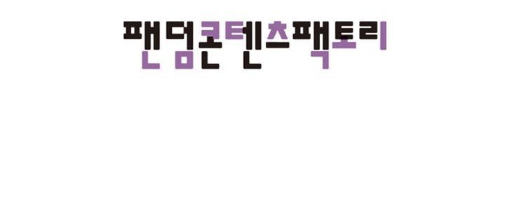
I'm 가영

I’m 가영
나도 가영

하나의 레이어
두번째 줄
3번째 줄

うわああ！ 何なの 向こう行って！

!! | ブン

……

なんだ 海斗？

びっくりした じゃん

何してんだ？
얍얍

夜に 危ないぞ

うん
…？

あ 붙었나
大した事じゃ ないって 気にしないで

꺄앙악
道に迷ったなんて 恥ずかしくて 言えない…

どういう事か 話して くれないか？

??
あ… 香織とコウタ 元気にしてる？

どういう… 何だろ？ | ポリ

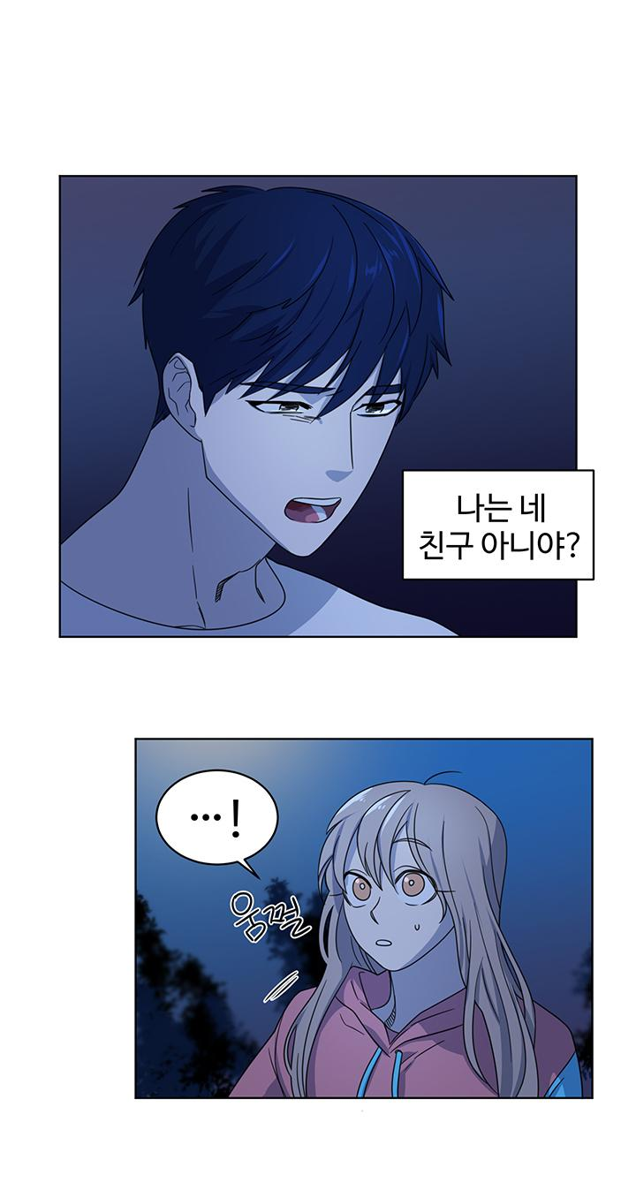

俺はお前の 友達じゃ ないのか？？

…！

ビクッ

ごめん…

一生懸命 勉強しなきゃ いけないのに

 | もうほとんど 俺の言う事 わからないんだな

また 忘れちゃった

え？
どこ行くの??

一緒に 行こうよ～

スタ

スタ

……
チラッ

…かなり 怒ってる？

私が最近 忙しくて

ギュッ

でも

そのせいで 怒ってるの？

ブン
ブン

ちょっと～ 海斗！ | クル

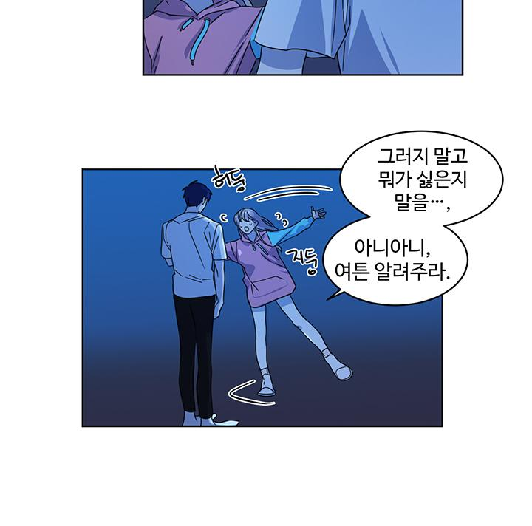

 | 行かないで 何が嫌なのか 話を…

あた
 | いやいや ともかく 教えてよ

ふた

サッ | どうせ 俺の言う事は わからない くせに

！

!?
ガシッ

ちょっと 海斗…

若葉!!

 | ズン

あれ？ 淳!?

 | ズン

早く家帰って 荷物まとめろ！

えっ？

お兄ちゃん 変だよ？ どうしたの!!?

グイ

ソッ

ブン

ブン

ギュッ

てめぇ！ なんだよ？

お前も モンスターか？

 | ガシッ
お兄ちゃん！

どうしたの 一体！ 私の友達だよ！

パッ

ゲホ
ゲホ

このモンスターと 友達だって？

モンスターって 知ってるのに なんでここに 来たんだ？
ドン | グッ

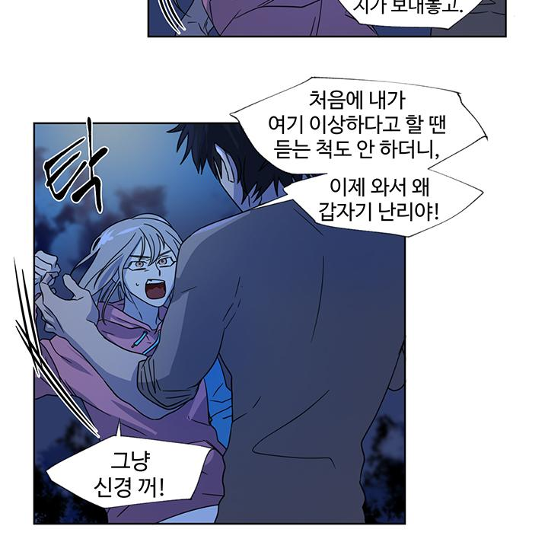
はあ？ お酒でも飲んだ？ 自分が 送っておいて

私が最初ここは おかしいって 話した時は聞く耳も 持たなかったくせに
今更 なんなの！

バッ

もう ほっといて！

最初から私を ここに 捨てたみたいに！

ビクッ | …！

 | 俺は…

…俺は お前のため だったんだよ

じゃあなんで 今になって 連れてくの？

グワッ

それと おとといなんで 電話出なかったの？

家にも 帰って 来ないし！

触ったら ただじゃ おかないから！

それと モンスターって 呼ばないでよね！

ギュッ

私の友達って 言ってたでしょ

海斗！

わかった
家帰って 話そう

ガシッ

あっ

あそこ！

あそこに 若葉が…！

ねえ！ 放してよ！

放して！

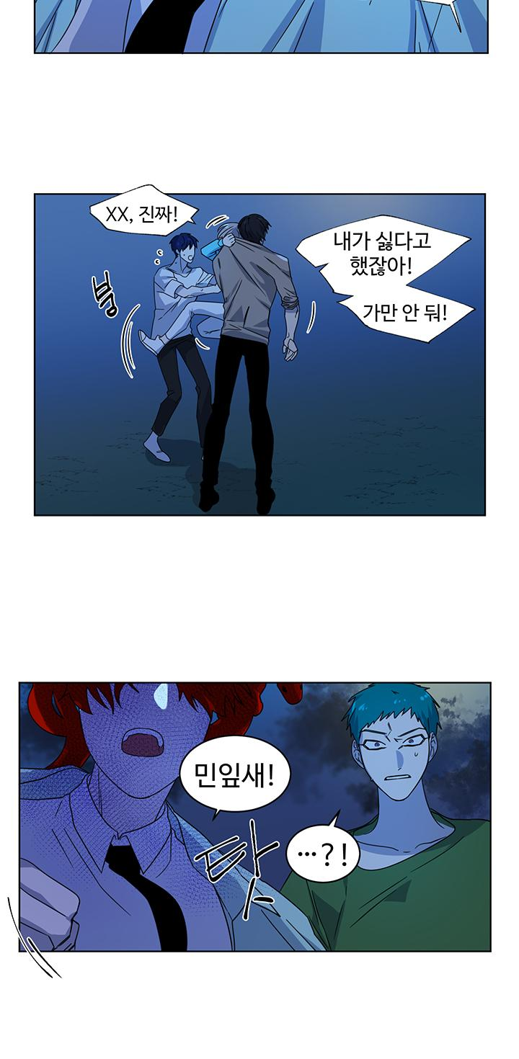

ったく！

嫌だって 言ったでしょ！

ブン
ただじゃ おかないよ！

若葉！

ダッ | …!?

ダメよ！

ダメ 香織！

ドン

シャー

うわっ…！

香織!?

香織 ダメ！

やめて！

ぐわあ!!
ああ！

やめて香織！ 私の お兄ちゃんなの！
ギュッ | 私の家族 なんだって

ぐわあ

…はあ
…お お兄ちゃん？

はあ

はあ

危ない ところじゃ なかったの…？

はっ

お兄ちゃん！

はあっ

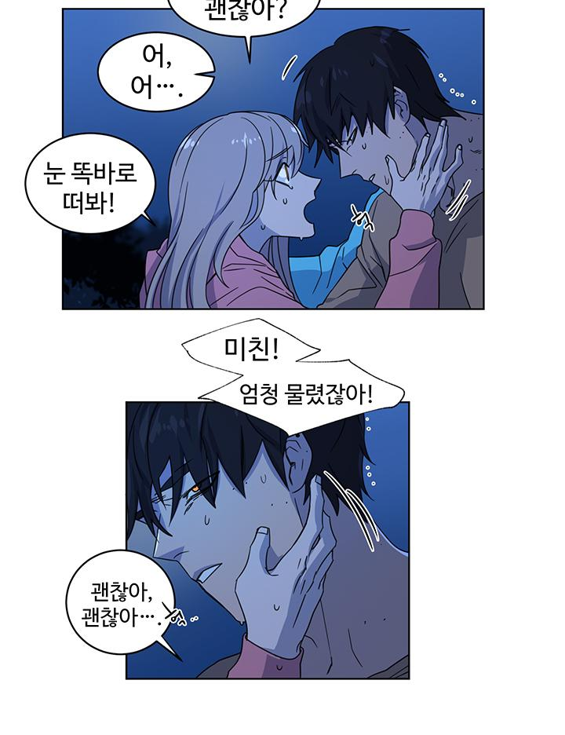
お兄ちゃん 大丈夫？

あ、ああ…

目をちゃんと 開けて！

はっ

うわっ！
すごい 噛まれてる！

大丈夫 大丈夫… | はっ

 | 家に帰ろう…
大丈夫なわけ ないでしょ！
こんな状態 なのに！

 | トン

 | お兄ちゃん？ ちょっと！
 | しっかりして！

 | ボソ
 | どうしよう…

お兄ちゃん！
淳ってば しっかりして！ | ボソ
ギュッ | 人間を 傷つけちゃった 人間を…
 | 人間なのに…

 | せ、先生…

ビクッ

あの、若葉が 危ないと 思って
悪い人かと 思って

 | とりあえず 家に 帰ってなさい

え？

帰りなさい

もう大丈夫

２，３日 休めば 大丈夫よ

……

はあ

グスン

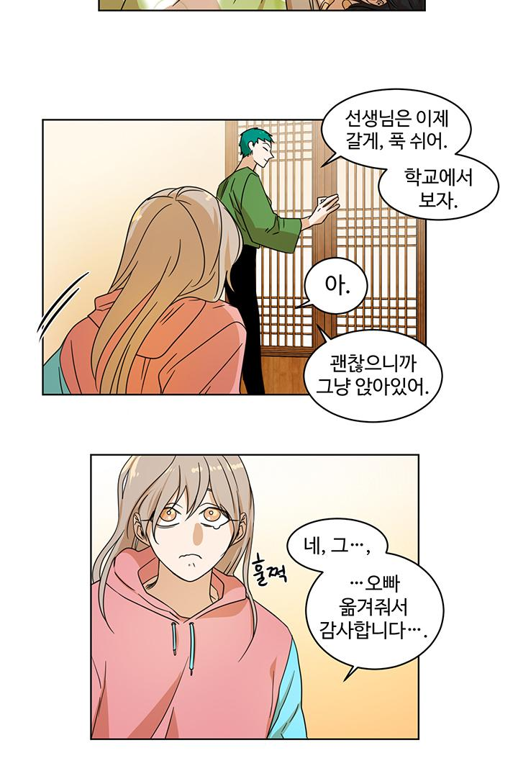

先生はもう 行くわね ゆっくり 休むのよ
じゃあ 学校で

あ

いいから そのまま 座ってなさい

はい その…
グスン
…お兄ちゃんを 運んでくれて ありがとう ございました…

ガラリ
 | パタン

…度が 過ぎますよ

校長先生

